Bisección
MÉTODO DE BISECCIÓN
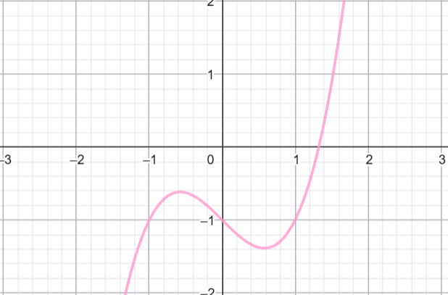
Ejemplo 1: f(x)=x^3-x-1 |  |  | (Raíz válida)
a | 1
b | 2

Iter | a | b | f(a) | f(b) | Xr | f(Xr) | Error %
1 | 1 | 2 | -1 | 5 | 1.5 | 0.875
2 | 1 | 1.5 | -1 | 0.875 | 1.25 | -0.296875 | 20
3 | 1.25 | 1.5 | -0.296875 | 0.875 | 1.375 | 0.224609375 | 9.0909090909
4 | 1.25 | 1.375 | -0.296875 | 0.224609375 | 1.3125 | -0.051513671875 | 4.7619047619
5 | 1.3125 | 1.375 | -0.051513671875 | 0.224609375 | 1.34375 | 0.082611083984 | 2.3255813953
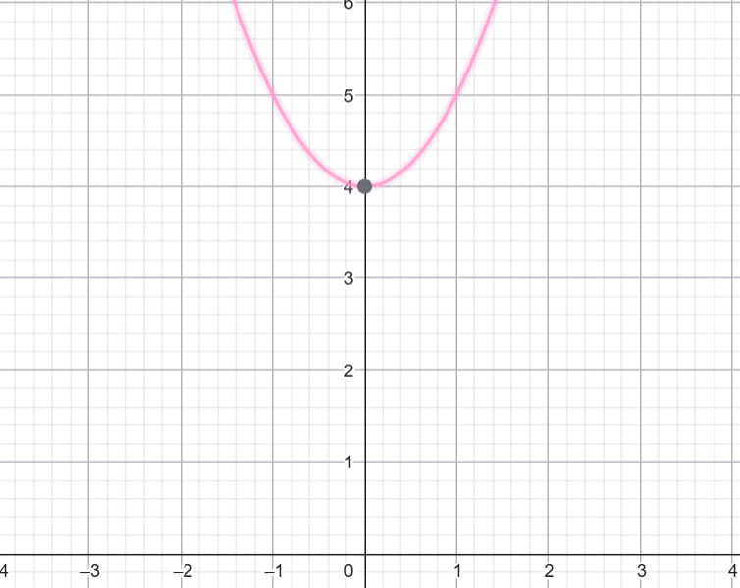

Ejemplo 2: f(x)=x^2+4 |  |  | (NO hay raíz real)
a | -2
b | 2

Iter | a | b | f(a) | f(b) | Xr | f(Xr) | Error %
1 | -2 | 2 | 8 | 8 | 0 | 4
2 | 0 | 2 | 4 | 8 | 1 | 5 | 100
3 | 1 | 2 | 5 | 8 | 1.5 | 6.25 | 33.333333333
4 | 1.5 | 2 | 6.25 | 8 | 1.75 | 7.0625 | 14.285714286
5 | 1.75 | 2 | 7.0625 | 8 | 1.875 | 7.515625 | 6.6666666667

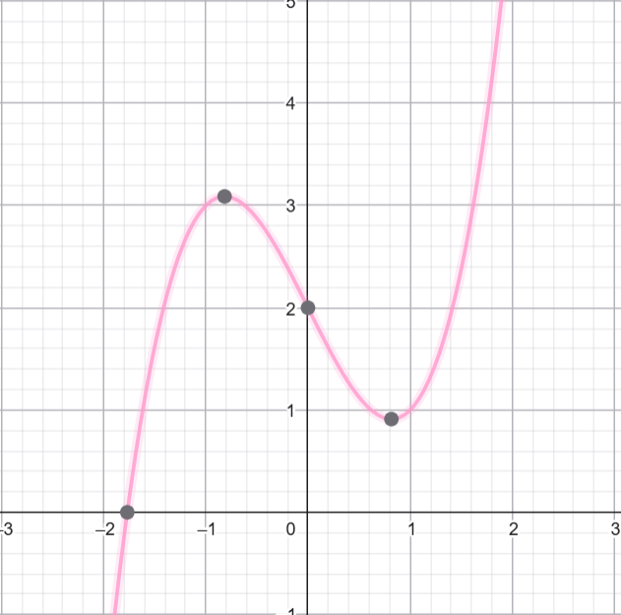
Ejemplo 3: f(x)=x^3-2x+2 |  |  | (Cambio de signo)
a | -3
b | -1

Iter | a | b | f(a) | f(b) | Xr | f(Xr) | Error %
1 | -3 | -1 | -19 | 3 | -2 | -2
2 | -2 | -1 | -2 | 3 | -1.5 | 1.625 | 33.333333333
3 | -2 | -1.5 | -2 | 1.625 | -1.75 | 0.140625 | 14.285714286
4 | -2 | -1.75 | -2 | 0.140625 | -1.875 | -0.841796875 | 6.6666666667
5 | -1.875 | -1.75 | -0.841796875 | 0.140625 | -1.8125 | -0.32934570312 | 3.4482758621

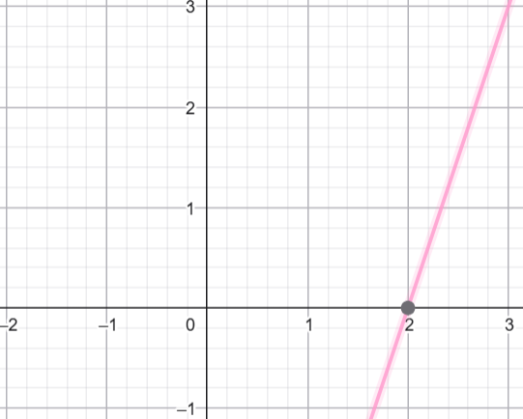
Ejemplo 4: f(x)=3x-6 |  |  | (Lineal)
a | 0
b | 5

Iter | a | b | f(a) | f(b) | Xr | f(Xr) | Error %
1 | 0 | 5 | -6 | 9 | 2.5 | 1.5
2 | 0 | 2.5 | -6 | 1.5 | 1.25 | -2.25 | 100
3 | 1.25 | 2.5 | -2.25 | 1.5 | 1.875 | -0.375 | 33.333333333
4 | 1.875 | 2.5 | -0.375 | 1.5 | 2.1875 | 0.5625 | 14.285714286
5 | 1.875 | 2.1875 | -0.375 | 0.5625 | 2.03125 | 0.09375 | 7.6923076923

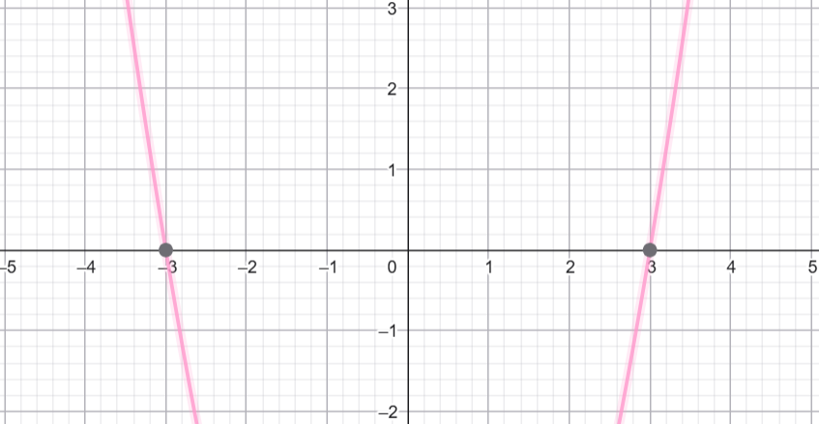
Ejemplo 5: f(x)=x^2-9 |  |  | (Raíz negativa)
a | -5
b | -1

Iter | a | b | f(a) | f(b) | Xr | f(Xr) | Error %
1 | -5 | -1 | 16 | -8 | -3 | 0
2 | -3 | -1 | 0 | -8 | -2 | -5 | 50
3 | -2 | -1 | -5 | -8 | -1.5 | -6.75 | 33.333333333
4 | -1.5 | -1 | -6.75 | -8 | -1.25 | -7.4375 | 20
5 | -1.25 | -1 | -7.4375 | -8 | -1.125 | -7.734375 | 11.111111111

ReglaFalsa
MÉTODO DE REGLA FALSA/FALSA POSICIÓN
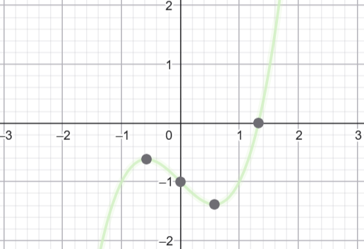
Ejemplo 1: f(x)=x^3-x-1 |  |  | (Raíz válida)
a | 1
b | 2

Iter | a | b | f(a) | f(b) | Xr | Error %
1 | 1 | 2 | -1 | 5 | 1.1666666667
2 | 1 | 1.1666666667 | -1 | -0.5787037037 | 1.3956043956 | 16.404199475
3 | 1 | 1.3956043956 | -1 | 0.32263051524 | 1.2991042404 | 7.4282072364
4 | 1 | 1.2991042404 | -1 | -0.10664261295 | 1.3348091646 | 2.6749085259
5 | 1 | 1.3348091646 | -1 | 0.043441021199 | 1.3208702339 | 1.0552838785

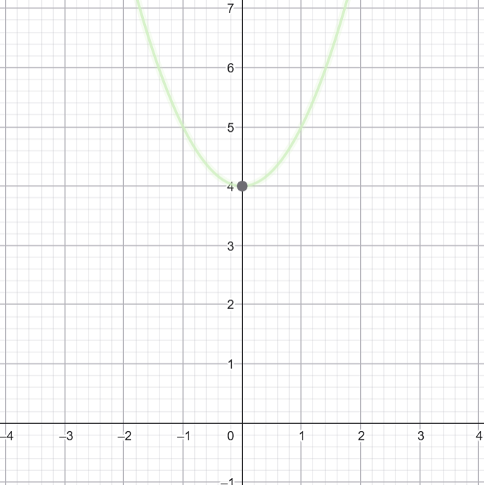
Ejemplo 2: f(x)=x^2+4 |  |  | (NO hay raíz real)
a | -2
b | 2

Iter | a | b | f(a) | f(b) | Xr | Error %
1 | -2 | 2 | 8 | 8 | #DIV/0!
2 | #DIV/0! | #DIV/0! | #DIV/0! | #DIV/0! | #DIV/0! | #DIV/0!
3 | #DIV/0! | #DIV/0! | #DIV/0! | #DIV/0! | #DIV/0! | #DIV/0!
4 | #DIV/0! | #DIV/0! | #DIV/0! | #DIV/0! | #DIV/0! | #DIV/0!
5 | #DIV/0! | #DIV/0! | #DIV/0! | #DIV/0! | #DIV/0! | #DIV/0!

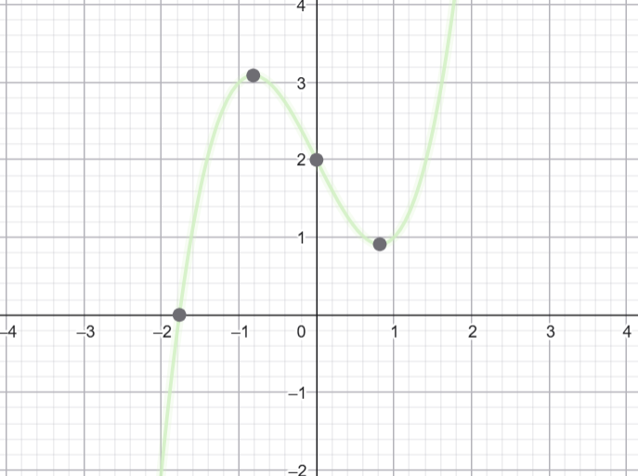
Ejemplo 3: f(x)=x^3-2x+2 |  |  | (Cambio de signo)
a | -3
b | -1

Iter | a | b | f(a) | f(b) | Xr | Error %
1 | -3 | -1 | -19 | 3 | -1.2727272727
2 | -1.2727272727 | -1 | 2.4838467318 | 3 | -2.5851528384 | 50.767813268
3 | -1.2727272727 | -2.5851528384 | 2.4838467318 | -10.106310032 | -1.531648906 | 68.782338324
4 | -1.2727272727 | -1.531648906 | 2.4838467318 | 1.4701285557 | -1.9071458594 | 19.688947837
5 | -1.2727272727 | -1.9071458594 | 2.4838467318 | -1.1223893644 | -1.7096921555 | 11.549079362

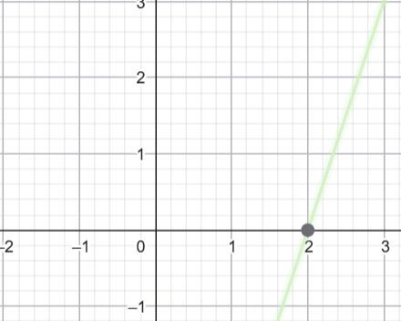
Ejemplo 4: f(x)=3x-6 |  |  | (Lineal)
a | 0
b | 5

Iter | a | b | f(a) | f(b) | Xr | Error %
1 | 0 | 5 | -6 | 9 | 2
2 | 0 | 2 | -6 | 0 | 2 | 0
3 | 0 | 2 | -6 | 0 | 2 | 0
4 | 0 | 2 | -6 | 0 | 2 | 0
5 | 0 | 2 | -6 | 0 | 2 | 0

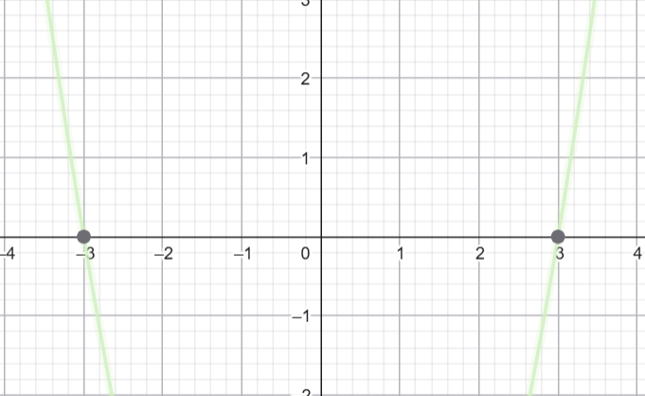
Ejemplo 5: f(x)=x^2-9 |  |  | (Raíz negativa)
a | -5
b | -1

Iter | a | b | f(a) | f(b) | Xr | Error %
1 | -5 | -1 | 16 | -8 | -2.3333333333
2 | -5 | -2.3333333333 | 16 | -3.5555555556 | -2.8181818182 | 17.204301075
3 | -5 | -2.8181818182 | 16 | -1.0578512397 | -2.9534883721 | 4.5812455261
4 | -5 | -2.9534883721 | 16 | -0.27690643591 | -2.9883040936 | 1.1650662176
5 | -5 | -2.9883040936 | 16 | -0.070038644369 | -2.9970717423 | 0.29254050286

NewtonRaphson
MÉTODO NEWTON RAPHSON

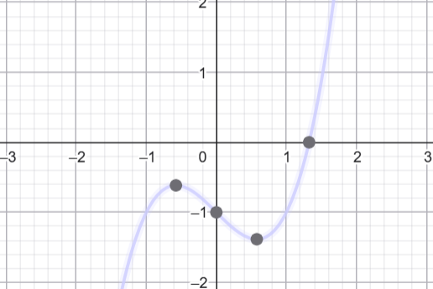
Ejemplo 1: f(x)=x^3-x-1 |  |  | (Converge)
x0 | 2

Iter | x_n | f(x_n) | f'(x_n) | x_n+1 | Error %
1 | 0 | -1 | -1 | -1
2 | -1 | -1 | 2 | -0.5 | 100
3 | -0.5 | -0.625 | -0.25 | -3 | 83.333333333
4 | -3 | -25 | 26 | -2.0384615385 | 47.169811321
5 | -2.0384615385 | -7.4320095585 | 11.465976331 | -1.3902821472 | 46.622147349

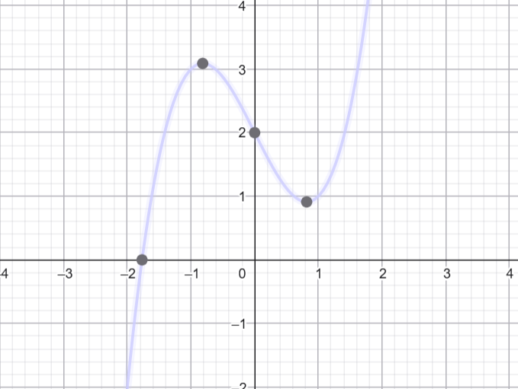
Ejemplo 2: f(x)=x^3-2x+2 |  |  | (Puede divergir)
x0 | 0

Iter | x_n | f(x_n) | f'(x_n) | x_n+1 | Error %
1 | 0 | 2 | -2 | 1
2 | 1 | 1 | 1 | 0 | #DIV/0!
3 | 0 | 2 | -2 | 1 | 100
4 | 1 | 1 | 1 | 0 | #DIV/0!
5 | 0 | 2 | -2 | 1 | 100

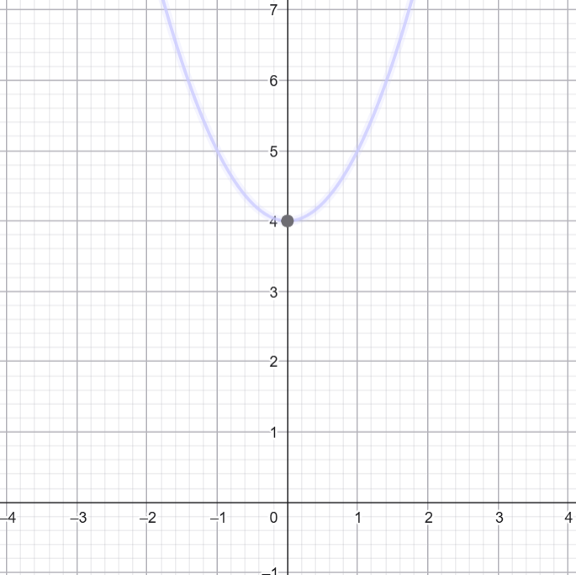
Ejemplo 3: f(x)=x^2+4 |  |  | (No raíz real)
x0 | 1

Iter | x_n | f(x_n) | f'(x_n) | x_n+1 | Error %
1 | 1 | 5 | 2 | -1.5
2 | -1.5 | 6.25 | -3 | 0.58333333333 | 357.14285714
3 | 0.58333333333 | 4.3402777778 | 1.1666666667 | -3.1369047619 | 118.59582543
4 | -3.1369047619 | 13.840171485 | -6.2738095238 | -0.93088122346 | 236.98227903
5 | -0.93088122346 | 4.8665398522 | -1.8617624469 | 1.6830612053 | 155.3088159

Ejemplo 4: f(x)=x^3-x-1 |  |  | (Buen inicio)
x0 | 1.5

Iter | x_n | f(x_n) | f'(x_n) | x_n+1 | Error %
1 | 0 | -1 | -1 | -1
2 | -1 | -1 | 2 | -0.5 | 100
3 | -0.5 | -0.625 | -0.25 | -3 | 83.333333333
4 | -3 | -25 | 26 | -2.0384615385 | 47.169811321
5 | -2.0384615385 | -7.4320095585 | 11.465976331 | -1.3902821472 | 46.622147349

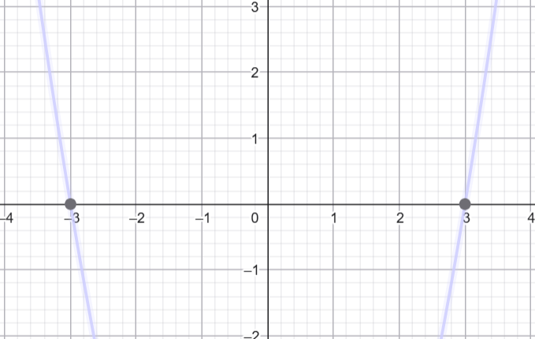
Ejemplo 5: f(x)=x^2-9 |  |  | (Raíz 3)
x0 | 5

Iter | x_n | f(x_n) | f'(x_n) | x_n+1 | Error %
1 | 5 | 16 | 10 | 3.4
2 | 3.4 | 2.56 | 6.8 | 3.0235294118 | 12.451361868
3 | 3.0235294118 | 0.14173010381 | 6.0470588235 | 3.0000915541 | 0.78123807925
4 | 3.0000915541 | 0.00054933317044 | 6.0001831083 | 3.0000000014 | 0.0030517578118
5 | 3.0000000014 | 8.3819031715E-09 | 6.0000000028 | 3 | 4.6566128731E-08

Secante
MÉTODO DE LA SECANTE
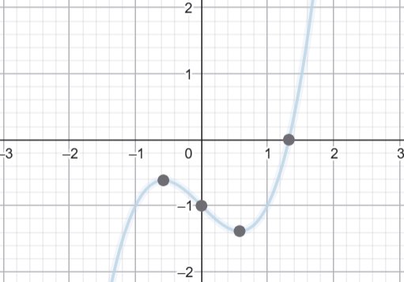
Ejemplo 1: f(x)=x^3-x-1
x0 | 1
x1 | 2

Iter | x_n-1 | x_n | f(x_n-1) | f(x_n) | x_n+1 | Error %
1 | 1 | 2 | -1 | 5 | 1.1666666667
2 | 2 | 1.1666666667 | 5 | -0.5787037037 | 1.2531120332 | 6.8984547461
3 | 1.1666666667 | 1.2531120332 | -0.5787037037 | -0.28536302964 | 1.3372064458 | 6.2888129883
4 | 1.2531120332 | 1.3372064458 | -0.28536302964 | 0.053880586676 | 1.3238500964 | 1.0089019512
5 | 1.3372064458 | 1.3238500964 | 0.053880586676 | -0.0036981154402 | 1.3247079365 | 0.064756926473

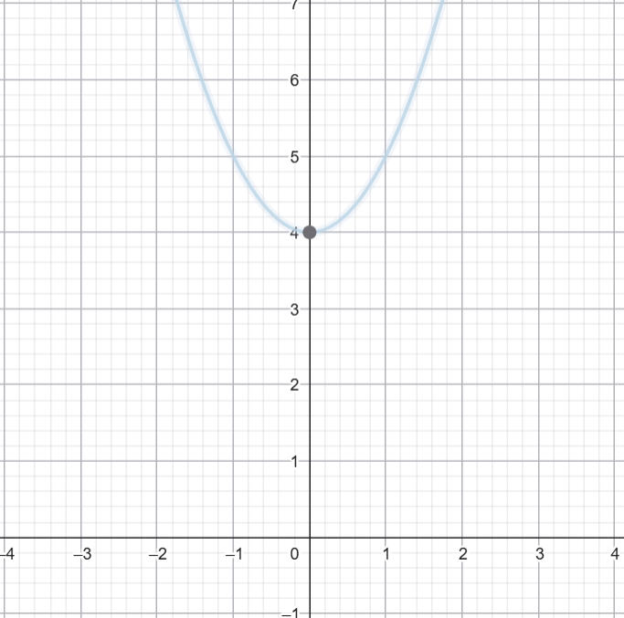
Ejemplo 2: f(x)=x^2+4 |  |  | (No raíz real)
x0 | -2
x1 | 2

Iter | x_n-1 | x_n | f(x_n-1) | f(x_n) | x_n+1 | Error %
1 | -2 | 2 | 8 | 8 | #DIV/0!
2 | 2 | #DIV/0! | 8 | #DIV/0! | #DIV/0! | #DIV/0!
3 | #DIV/0! | #DIV/0! | #DIV/0! | #DIV/0! | #DIV/0! | #DIV/0!
4 | #DIV/0! | #DIV/0! | #DIV/0! | #DIV/0! | #DIV/0! | #DIV/0!
5 | #DIV/0! | #DIV/0! | #DIV/0! | #DIV/0! | #DIV/0! | #DIV/0!

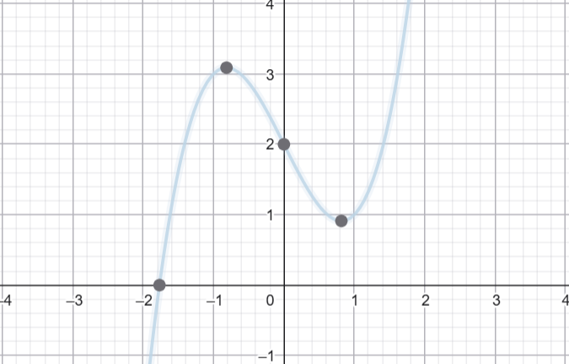
Ejemplo 3: f(x)=x^3-2x+2
x0 | -3
x1 | -1

Iter | x_n-1 | x_n | f(x_n-1) | f(x_n) | x_n+1 | Error %
1 | -3 | -1 | -19 | 3 | -1.2727272727
2 | -1 | -1.2727272727 | 3 | 2.4838467318 | -2.5851528384 | 50.767813268
3 | -1.2727272727 | -2.5851528384 | 2.4838467318 | -10.106310032 | -1.531648906 | 68.782338324
4 | -2.5851528384 | -1.531648906 | -10.106310032 | 1.4701285557 | -1.6654367029 | 8.0331961389
5 | -1.531648906 | -1.6654367029 | 1.4701285557 | 0.71148591209 | -1.7909083377 | 7.006033315
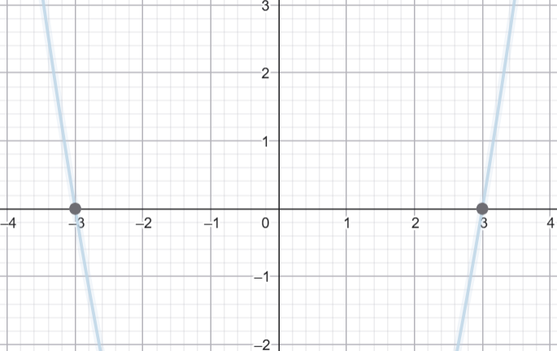

Ejemplo 4: f(x)=x^2-9
x0 | 0
x1 | 5

Iter | x_n-1 | x_n | f(x_n-1) | f(x_n) | x_n+1 | Error %
1 | 0 | 5 | -9 | 16 | 1.8
2 | 5 | 1.8 | 16 | -5.76 | 2.6470588235 | 32
3 | 1.8 | 2.6470588235 | -5.76 | -1.9930795848 | 3.0952380952 | 14.479638009
4 | 2.6470588235 | 3.0952380952 | -1.9930795848 | 0.58049886621 | 2.9941463415 | 3.3763130537
5 | 3.0952380952 | 2.9941463415 | 0.58049886621 | -0.035087685901 | 2.9999084487 | 0.19207610158

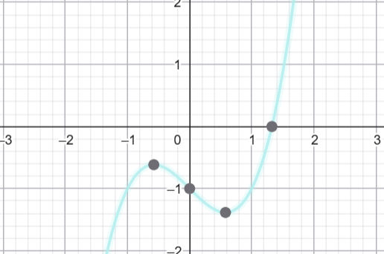
Ejemplo 5: f(x)=x^3-x-1
x0 | 0
x1 | 1

Iter | x_n-1 | x_n | f(x_n-1) | f(x_n) | x_n+1 | Error %
1 | 0 | 1 | -1 | -1 | #DIV/0!
2 | 1 | #DIV/0! | -1 | #DIV/0! | #DIV/0! | #DIV/0!
3 | #DIV/0! | #DIV/0! | #DIV/0! | #DIV/0! | #DIV/0! | #DIV/0!
4 | #DIV/0! | #DIV/0! | #DIV/0! | #DIV/0! | #DIV/0! | #DIV/0!
5 | #DIV/0! | #DIV/0! | #DIV/0! | #DIV/0! | #DIV/0! | #DIV/0!

